I+Barata
 | Simulação baseada na apostila compartilhada pelo prof. Gilberto |  |  |  |  |  |  | InteligenciaComputacional.pdf
 |  | Heurística da Inserção Mais Barata - página 7.
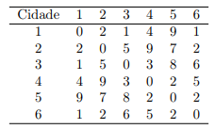

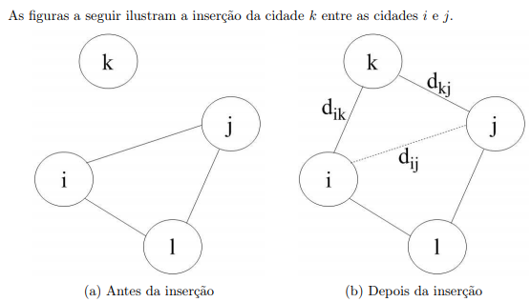

 | Matriz modelo 6 x 6

 |  | 0 | 1 | 2 | 3 | 4 | 5
 | 0 | 0 | 2 | 1 | 4 | 9 | 1
 | 1 | 2 | 0 | 5 | 9 | 7 | 2
 | 2 | 1 | 5 | 0 | 3 | 8 | 6
 | 3 | 4 | 9 | 3 | 0 | 2 | 5
 | 4 | 9 | 7 | 8 | 2 | 0 | 2
 | 5 | 1 | 2 | 6 | 5 | 2 | 0

1) cidade 0, como origem
2) adiciono a cidade 2, por ser a mais próxima na sequencia. A cidade 5 também poderia ser a escolhida.
3) obtendo um triângulo inicial com as cidades mais próximos temos: [0, 2, 3]
4) das cidades restantes: 1, 4 e 5, calculo o custo de inserção.
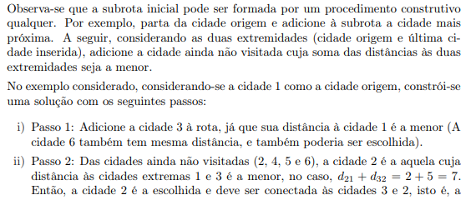
Combinação de possíveis inserções: vértices já inseridos e os ainda não
1a iteração
i | k | j |  | cálculo S Kij = Dik + Dkj - Dij
0 | 1 | 2 |  | 6 |  |  |  |  |  | 1.3
0 | 4 | 2 |  | 16
0 | 5 | 2 |  | 6
2 | 1 | 3 |  | 11
2 | 4 | 3 |  | 7
2 | 5 | 3 |  | 8
3 | 1 | 0 |  | 7
3 | 4 | 0 |  | 7
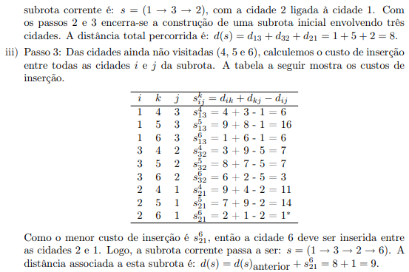
3 | 5 | 0 |  | 2 | **menor
2a iteração
vet_seq | [0, 2, 3, 5] |  | vertices_restantes: 1 e 4

i | k | j |  | cálculo S Kij = Dik + Dkj - Dij
0 | 1 | 2 |  | 6
0 | 4 | 2 |  | 16
2 | 1 | 3 |  | 11
2 | 4 | 3 |  | 7
3 | 1 | 5 |  | 6
3 | 4 | 5 |  | -1
5 | 1 | 0 |  | 3 | **menor, não negativa
5 | 4 | 0 |  | 10
vet_seq | [0, 2, 3, 5, 4, 1]

D_final | 20

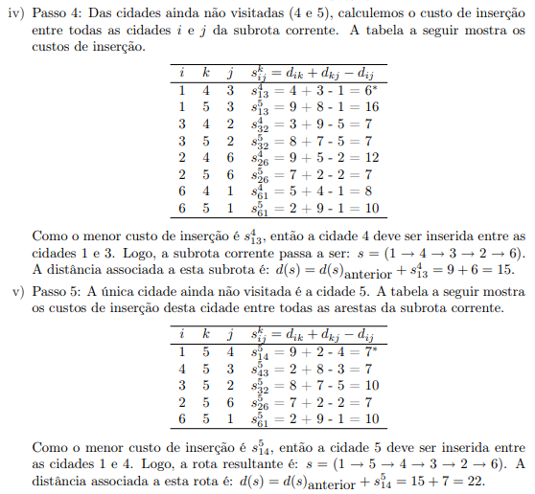

 | vet_seq | [0, 2, 3, 5, 4, 1] |  |  | 1 |  |  |  | 9
 |  |  |  |  | 3 |  |  |  | 2
 |  |  |  |  | 5 |  |  |  | 3
 |  |  |  |  | 2 |  |  |  | 5
 |  |  |  |  | 7 |  |  |  | 2
 |  |  |  |  | 2 |  |  |  | 1
 |  |  |  |  | 20 |  |  |  | 22

Multi-Start
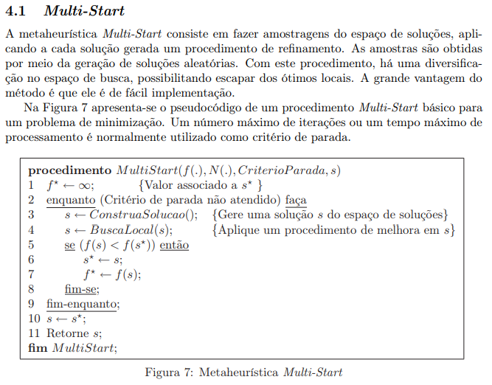

 |  |  |  |  |  |  |  |  |  |  |  |  |  |  | 6
 |  |  |  |  |  |  |  |  |  |  |  |  |  |  | 2 | 0.33333333333
 |  |  |  |  |  |  |  |  |  |  |  |  |  |  | 3 | 0.5
 |  |  |  |  |  |  |  |  | 0 | 1 | 2 | 3 | 4 | 5 | 4 | 0.66666666667
 |  |  |  |  |  |  |  | 0 | 0 | 2 | 1 | 4 | 9 | 1 | 5 | 0.83333333333
 |  |  |  |  |  |  |  | 1 | 2 | 0 | 5 | 9 | 7 | 2 | 6 | 1
 |  |  |  |  |  |  |  | 2 | 1 | 5 | 0 | 3 | 8 | 6 | 1 | 0.16666666667
 |  |  |  |  |  |  |  | 3 | 4 | 9 | 3 | 0 | 2 | 5
 |  |  |  |  |  |  |  | 4 | 9 | 7 | 8 | 2 | 0 | 2
 |  |  |  |  |  |  |  | 5 | 1 | 2 | 6 | 5 | 2 | 0
 |  |  |  |  |  |  |  |  |  |  |  |  |  |  | 042135
 |  |  |  |  |  |  |  |  |  |  |  |  |  |  | 37
s ← ConstruaSolucao(); {Gere uma solução s do espaço de soluções}

 | 1º) TSP Viz + próximo, adaptado para escolha aleatória de 50% dos vértices. E os outros 50% comparando a menor distância. |  |  |  | 2º) comparo o S aleatório com vizinhança e exibo o melhor resultado

 |  |  |  |  | Estruturas diferentes de vizinhança N(.) |  |  |  |  |  |  |  |  |  |  |  | 18720
 |  |  |  |  | K = 1 |  |  | K = 2 |  |  | K = 3
 | Vertices [ 0, 2, 3, 4, 5, 1, 0 ]
 | Distancia Total = 12 |  |  |  | S1 = | [ 4, 2, 0, 5, 3, 1, 4 ] |  | S1 = | [ 0, 2, 4, 5, 3, 1, 0 ] |  | S1 = | [ 0, 4, 5, 3, 2, 1, 0 ]
 |  |  |  |  | DT = | 31 | km | DT = | 27 | km | DT = | 26 | km
 | Total de vértices da matriz |  |  | 6
 |  | aleatório | 50% | 3 | S2 = | [ 4, 2, 5, 0, 3, 1, 4 ] |  | S2 = | [ 0, 2, 5, 4, 3, 1, 0 ] |  | S2 = | [ 0, 4, 5, 3, 1, 2, 0 ]
 |  | menor peso | 50% | 3 | DT = | 35 | km | DT = | 22 | km | DT = | 31 | km

 |  |  |  |  | S3 = | [ 4, 0, 2, 5, 3, 1, 4 ] |  | S3 = | [ 0, 2, 5, 3, 4, 1, 0 ] |  | S3 = | [ 2, 0, 4, 5, 3, 1, 2 ]
 |  |  |  |  | DT = | 37 | km | DT = | 23 | km | DT = | 31 | km

 |  |  |  |  | 3º) escrevo
 |  |  |  |  |  | A S aleatória + sua distância total

 |  |  |  |  |  | A S encontrada após percorrer a vizinhança + sua distância total

